상품제안서
[액센] CF300 냉각 쿨링패드 잔량표시 100단 선풍기 | 상품코드: F31267

 |  |  |  |  |  |  | 02-412-0044 | www.easy1.co.kr
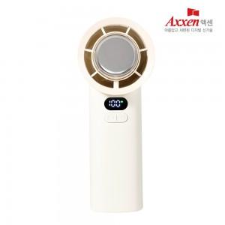

【상세/제작정보】 | 1박스입수수량: 20개<div><br></div>1박스 택배비: 4,000원​

【인쇄/포장옵션】 | 레이저, 풀칼라 / 포장지포장

【공급단가】 | 수량 | 50~ | 100~ | 500~ | 1,000~ | 2,000~
*VAT별도 | 단가 | 21,920원 | 21,560원 | 21,010원 | 20,640원 | 20,090원

【상품 URL】 | https://dev.easy1.co.kr:443/src/goods_detail.php?gdno=31267

